0630
목 록 | 강사 IP: |  | \\192.168.3.101
 | 강사 Email: |  | jamesol@paran.com
 | CAFE: |  | https://cafe.daum.net/pcwk
 | Zoom: |  | https://us06web.zoom.us/j/5774287769?pwd=TFVXV3NkZkFnVWZ3NlVSVERZK0lZdz09
 | Slack: |  | https://join.slack.com/t/slack-05r6316/shared_invite/zt-12h1if6yq-TCrMZZJtNbyjh93BGBnNAA
 | Color Sciprter: |  | https://colorscripter.com/
 | API: |  | https://docs.oracle.com/javase/8/docs/api/
 | 평가: |  | https://itsc.cafe24.com/
 | SQL: |  | https://docs.oracle.com/cd/B19306_01/server.102/b14200/functions001.htm
 | html: |  | https://developer.mozilla.org/ko/docs/Web/HTML
 | css: |  | https://developer.mozilla.org/ko/docs/Web/CSS/Reference
 | rgb: |  | https://www.rapidtables.org/ko/web/color/RGB_Color.html
 | 긍정의 마음으로 살자

 | 3조 회 의 록
 | 회의명 |  | 8주차 회의록
 | 일 시 |  | 2022년 06월 30일 월요일 15:00 ~ 18:00 |  |  |  | 장소 | 코리아it아카데미 신촌
 | 의 안 |  | 테이블 정리, 쿠폰 및 회원 등급 기준 정하기
 | 토의내용 및 요지 |  | 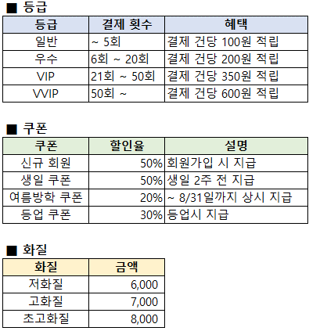 1. 카카오 API 구현 - 이메일을 받아 로그인 해야하므로 멤버 테이블에 이메일 추가 2. 파비콘, 로고 제작 / GIThub Readme 완성 3. 테이블 정리 - 공통코드 / 좋아요 테이블 삭제 4. 결제 시 일정 퍼센트로 적립금 지급 기능 추가 5. 쿠폰 지급 및 회원등급 기준 정리

 | 합의사항 |  | 테이블 정리, 적립금 기능 추가, 쿠폰 및 회원 등급 기준
 | 이견사항 |  | -
 | 다음 논의 사항 |  | -
 | 참 석 현 황 | 참석대상자 |  | 6 | 참 석 자 서 면 | 직위 |  | 성 명

 |  | 참 석 자 |  | 6 |  | 조장 |  | 김동호
 |  |  |  |  |  | 서기 |  | 김소희
 |  |  |  |  |  | 조원 |  | 문한민
 |  | 불 참 자 |  | 0 |  | 조원 |  | 박건후
 |  |  |  |  |  | 조원 |  | 박재홍
 |  |  |  |  |  | 조원 |  | 옥지웅
 | 불 참 인 원

